Pruebas Unitarias
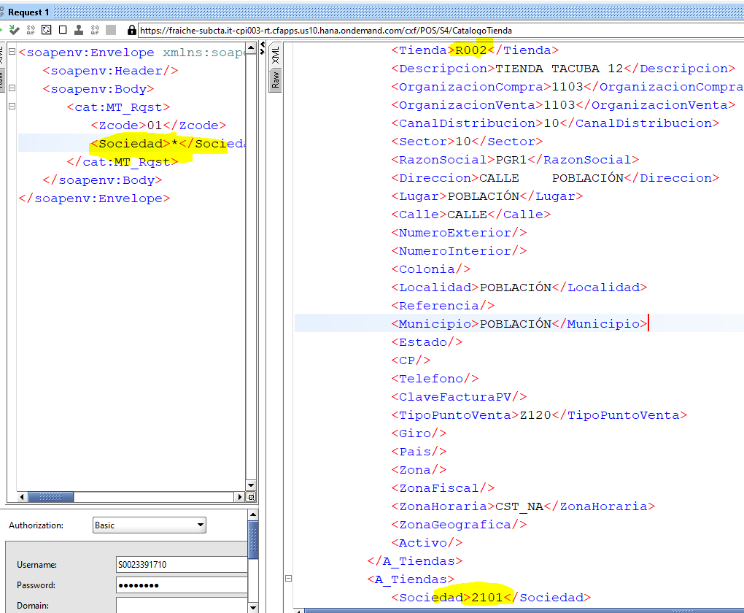
QAS
zcode 00

zcode 01
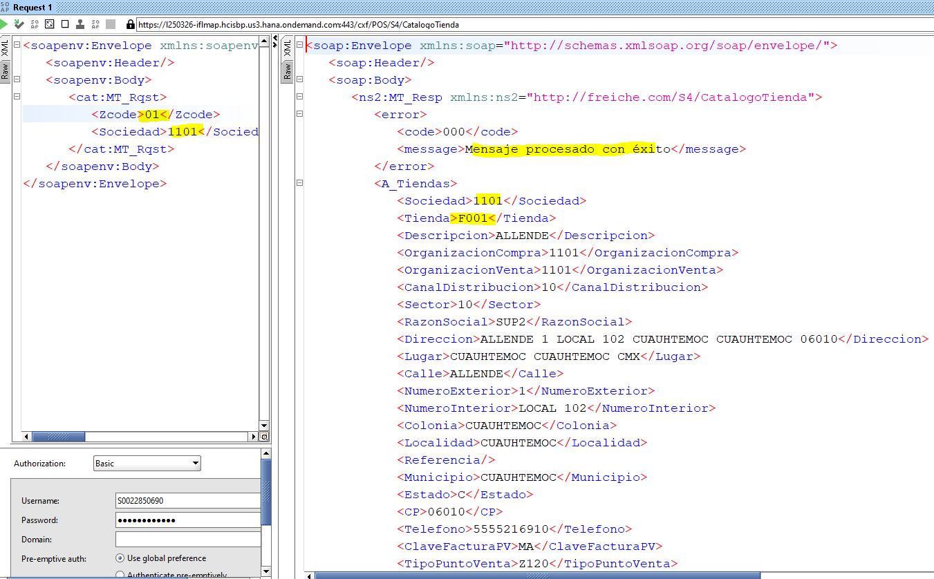

DEV110
zcode 01 reenvio de informacion
datos sociedad 1101

DEV110
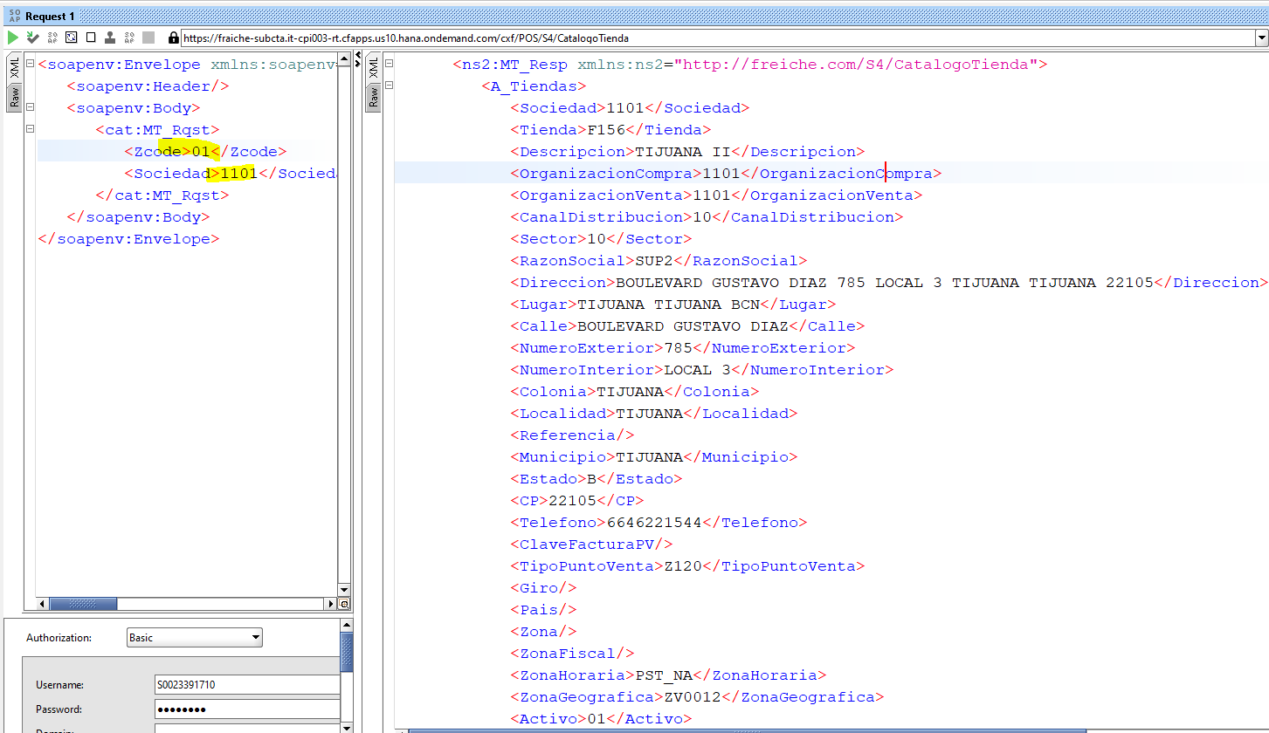

zcode 00 enviado anteriormente

Zcode obligatorio

Sociedad Obligatorio

Consulta Franquicias
Sociedad KA00
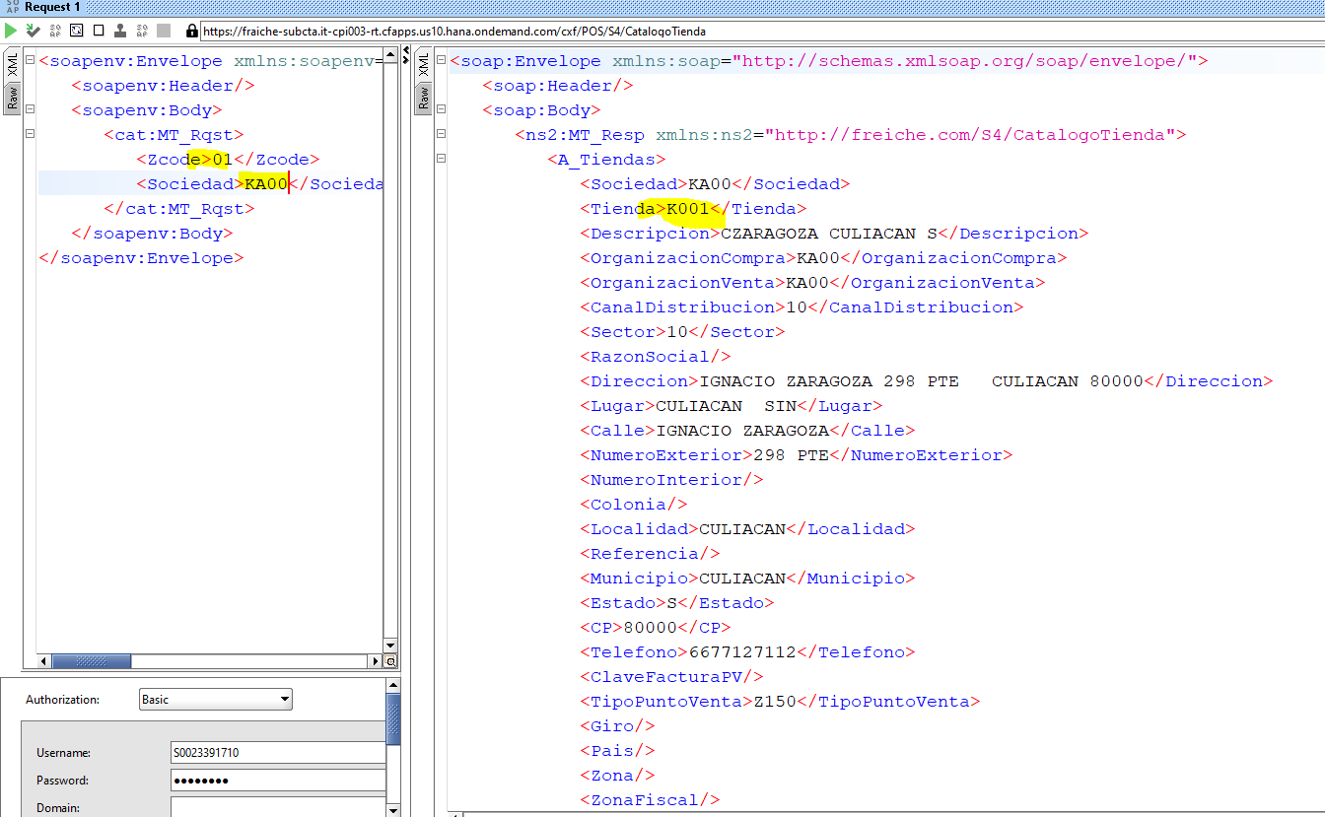

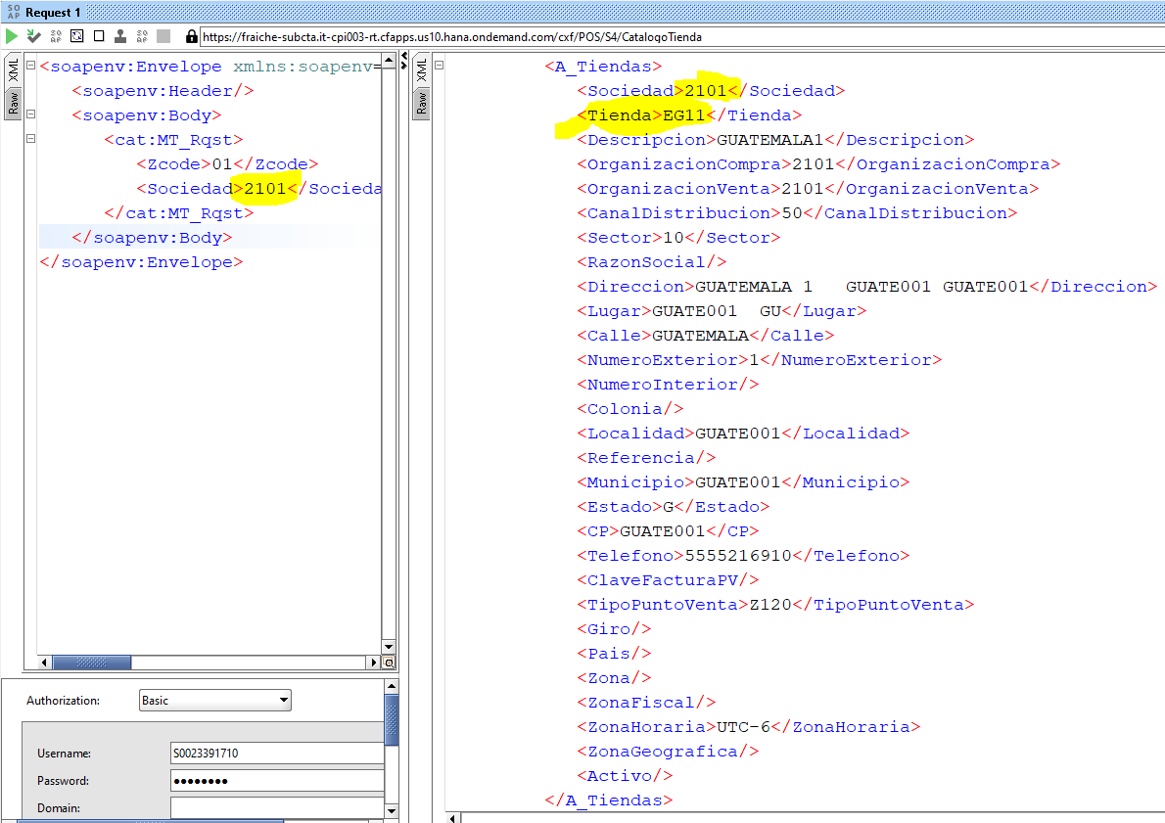
consulta tienda internacional
Guatemala sociedad 2101

PRUEBA con * para todas las sociedades

